상품제안서
스마트팝 휴대폰거치대 | 상품코드: S01238

 |  |  |  |  |  |  | 02-713-8555 | www.synergygift.co.kr
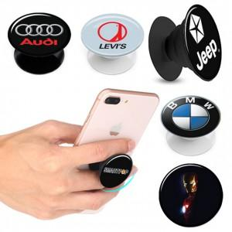

【상세/제작정보】

【인쇄/포장옵션】 | 에폭시, 풀칼라 / 시판박스

【공급단가】 | 수량 | 300~ | 500~ | 1,000~ | 3,000~ | 5,000~
*VAT별도 | 단가 | 1,210원 | 1,170원 | 1,120원 | 1,080원 | 1,050원

【상품 URL】 | https://www.synergygift.co.kr:443/src/goods_detail.php?gdno=15653

